sagasoシート
（注意）必ずマクロを有効にした状態で入力してください。マクロが無効の状態では受付られません。

リビング求人広告 お申し込みシート |  |  |  |  |  |  |  |  |  |  |  |  |  |  | 宛 | TEL : 06-7639-3135

 |  |  |  |  |  |  |  |  |  |  |  |  |  |  |  | 大阪市中央区瓦町2-6-6 ﾐﾗｰﾀﾜｰﾋﾞﾙ6階

掲載号 |  |  |  |  |  | 月 |  |  |  |  | 日号 |  | ⑮求人社名

掲載エリア |  | 豊中・吹田・箕面 |  |  | 高槻・茨木 |  |  |  | 枚方 |  |  |  | （担当者名）

 |  | 尼崎・伊丹 |  |  | 西宮・宝塚・芦屋 |  |  |  | 神戸ひがし |  |  |  | ⑯住所 | 〒

 |  | 神戸にし

広告枠サイズ |  | A枠（1段1/4枠） |  |  | B枠（2段1/4枠） |  |  |  |  | C枠（2段1/2枠） |  |  | ⑰TEL

 |  | D枠（4段1/4枠） |  |  | E枠（3段1/2枠） |  |  |  |  | F枠（4段1/2枠） |  |  | FAX

 |  |  |  |  |  |  |  |  |  |  |  |  | ホームページ
① 雇用形態 |  | アルバイト |  | パート |  |  |  | 派遣社員 |  |  |  | 正社員

 |  | 契約社員 |  | 業務委託 |  |  |  | 内職 |  |  |  | その他 | 備考

② 募集職種

例）事務、販売スタッフ、保育士など |  |  |  |  |  |  |  |  |  |  |  |  | その他追加の詳細などがあれば上記、備考欄にご記入ください。

【B枠】
①雇用形態②募集職種
③ 勤務（勤務地）
 |  |  |  |  |  |  |  |  |  |  |  |  | 掲載例
例）大阪市北区、緑地公園、阪急塚口駅前、難波ほか、勤務地複数など 最寄り駅や最寄りエリア名を記載 ※最大8文字
①雇用形態②募集職種
③勤務（勤務地）
③勤務（勤務地）
④ 給与報酬
④給与報酬
※最大全角16文字
【A枠】
④給与報酬
【B枠】
例）時給1000円、月給18万円～など

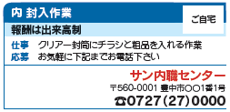
⑩キャッチコピー
※1行=最大全角17文字
（２行まで可）
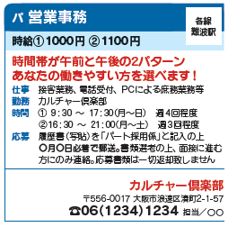
⑤ 仕事

例）接客業務、電話受付、簡単な一般事務 など

⑤～⑩から各種項目選ぶ※キャッチコピーの行数に
よって変動。
最大全角24文字×8行まで可
（キャッチコピー1行の場合）
⑥ 時間（勤務時間）

例）8:30～17:30、16:30～22:00 ※24時間表記 ●必掲項目（業務委託・内職は除く）

⑦ 休日

⑤～⑩から各種項目選ぶ（2行分）
※最大全角24文字×2行
⑮社名（店名）
⑯住所
⑰電話番号
例）完全週休二日制、月〇日、週〇回、（正）土、日、祝 （パ）応相談 など

⑧ 資格

例）要保育士資格、未経験者OK など

④給与報酬
※最大全角40文字
⑨ 待遇
【C枠】
例）交通費支給、昇給あり、賞与あり、有給休暇、社会保険完備 など
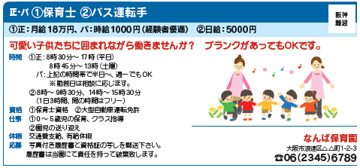
⑩キャッチコピー
※最大全角34文字
⑩ 応募（応募方法）

例）電話連絡の上、履歴書をご持参ください。

⑪ キャッチコピー

例）業務拡大につき急募！未経験者の方歓迎 など ※B・C・D・E・F枠のみ記入可（A枠は不可）

⑫ 画像 （写真・イラスト・地図等） |  | あり | なし

※A・B枠は画像掲載不可。C・D枠は写真・イラスト・地図をいずれか1点使用可
 | E枠は写真・表・地図をいずれか2点使用可。F枠は写真・表・地図をいずれか3点使用可
※いずれもデータ入稿となります。ホームページの画像は印刷用でないため、流用できません。

⑭ 二次元コード |  | あり | なし |  |  |  | ※A枠は二次元（QR）コード掲載不可。B～F枠のみ掲載可

二次元コード（QRコード）はデータ入稿となります。

